DinhChan_Test
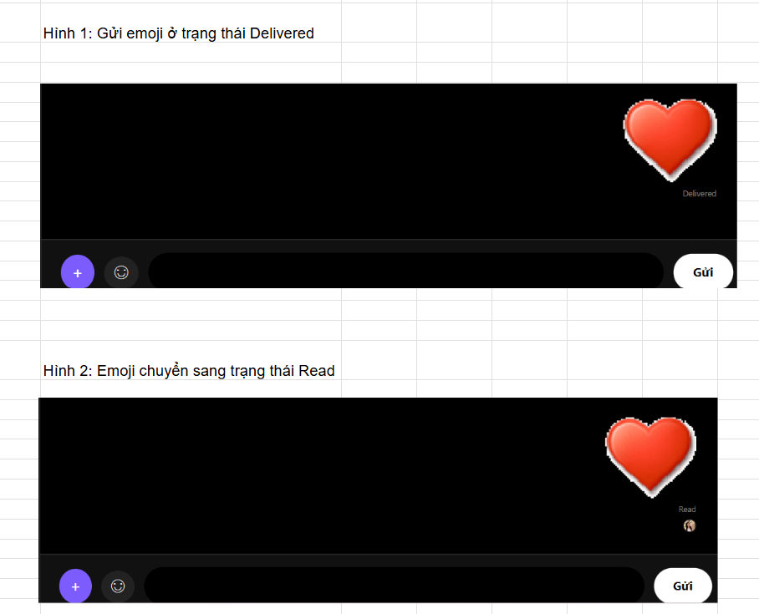
Update Profile
TC 01 - View profile successfully
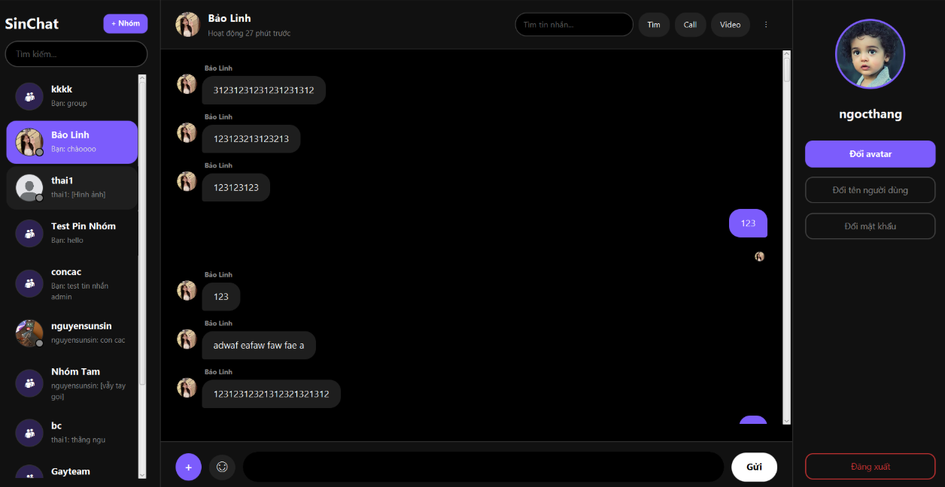

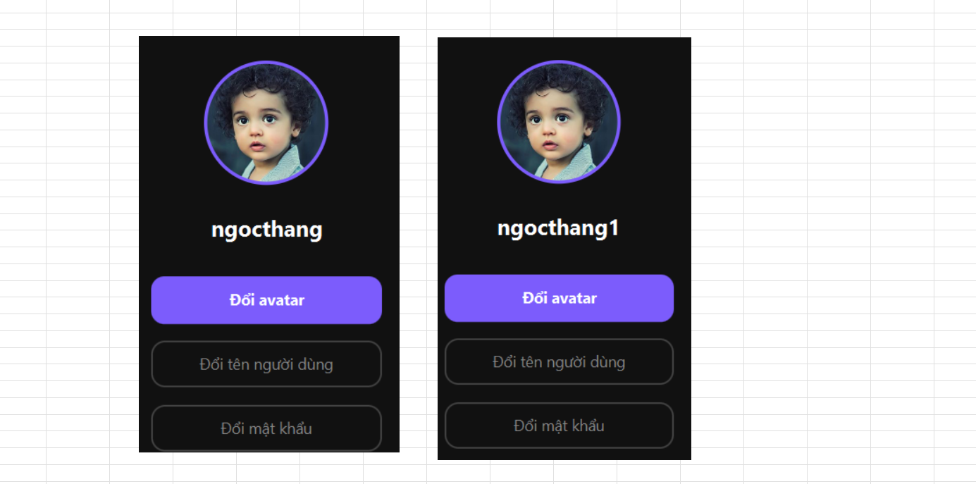
TC 02 - Update username successfully

TC 03 - Update avatar successfully



TC 04 - Update profile with invalid email

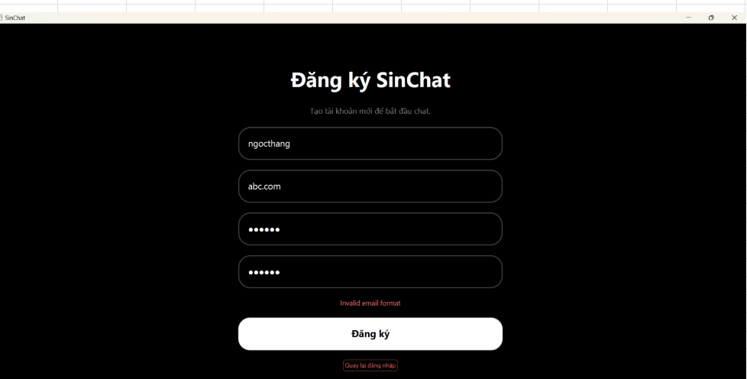

TC 05 - Update profile with empty username

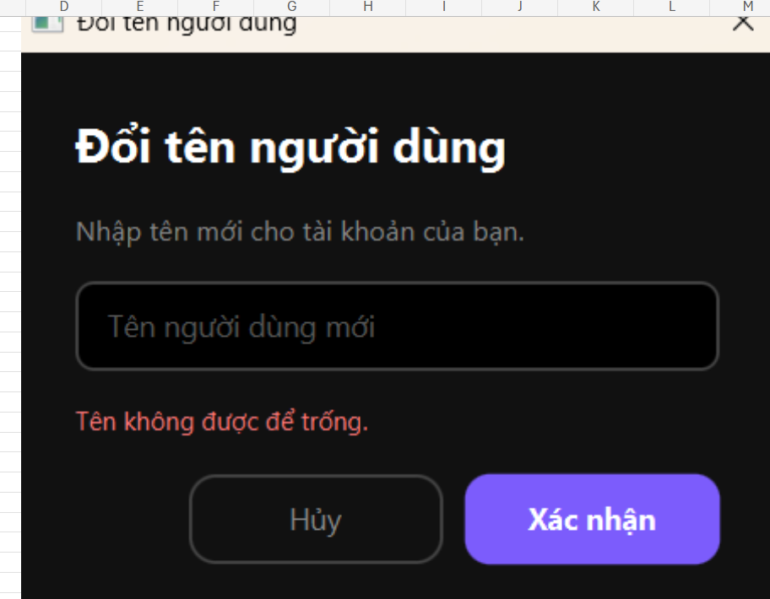

TC 06 - Update password successfully

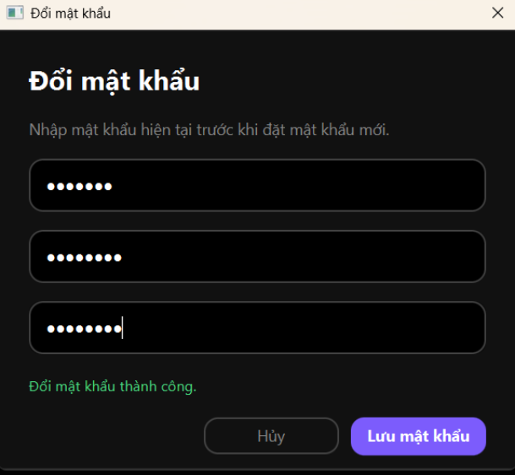

TC 07 - Update profile while server disconnected

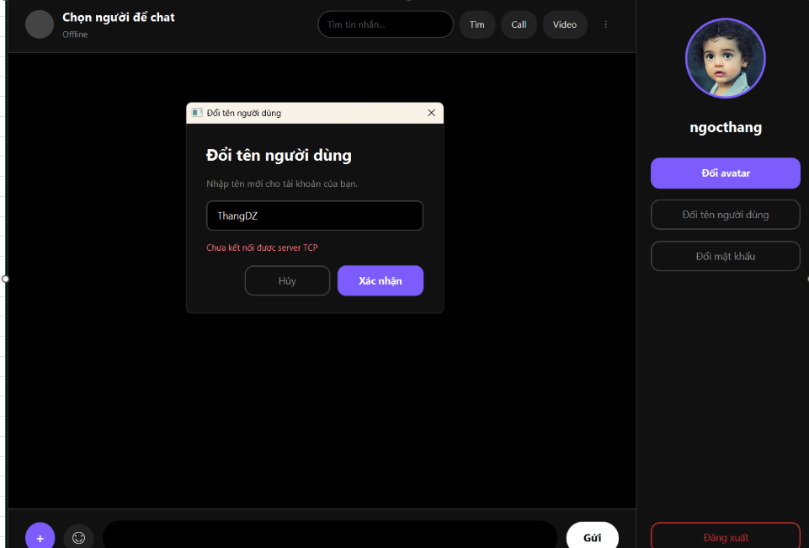

Message Editing
TC 01 - Edit Message Successfully

TC 02 - Edit Message with Special Characters


TC 03 - Edit Emoji Message

TC 04 - Edit Message to Empty



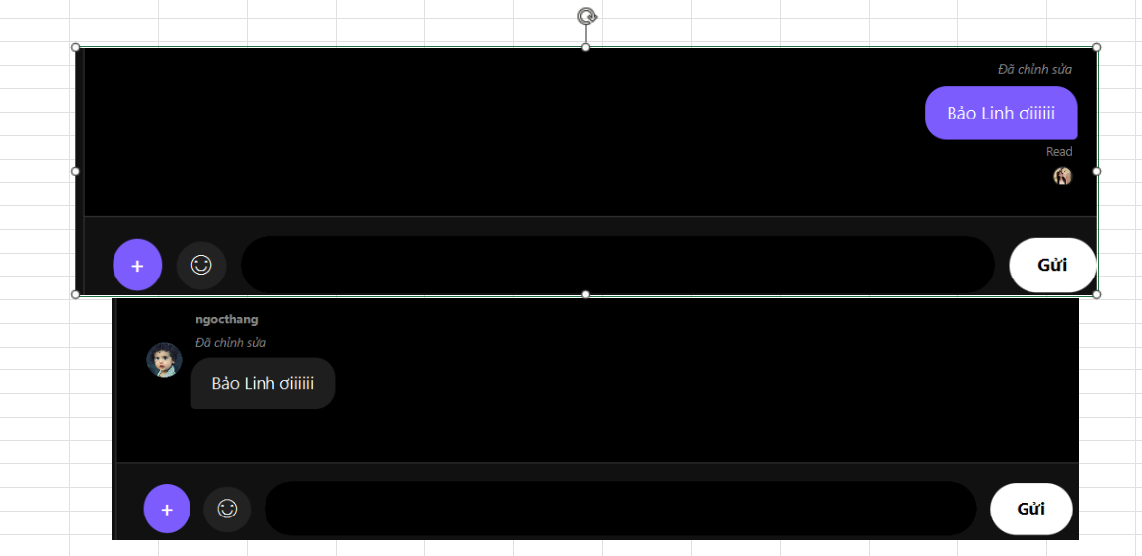
TC 05 - Message Edit Synchronization

TC 06 - Edit Multiple Times



Message Delete
TC 01 - Delete Message


TC 02 - Delete Message with Special Characters


TC 03 - Delete Emoji Message


TC 04 - Deleted Message is Removed for Receiver

TC 05 - Delete Multiple Messages


Message Read Receipt
TC 01 - Send Message

TC 02 - Message Delivered

TC 03 - Message Read

TC 04 - Read Latest Message After Multiple Messages


TC 05 - New Message After Read

TC 06 - Read Status for Emoji Message

NgocThang_Test
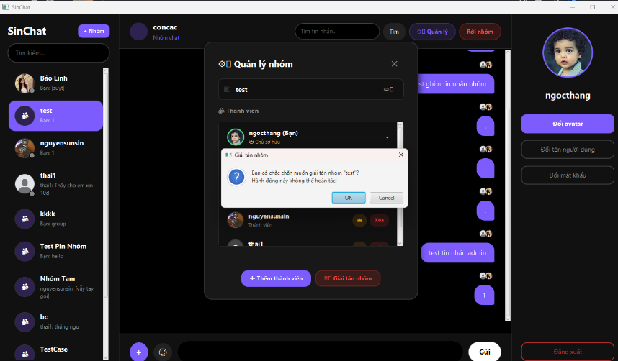
changeusername
TC 01 - Change username successfully
Tên username lúc ban đầu
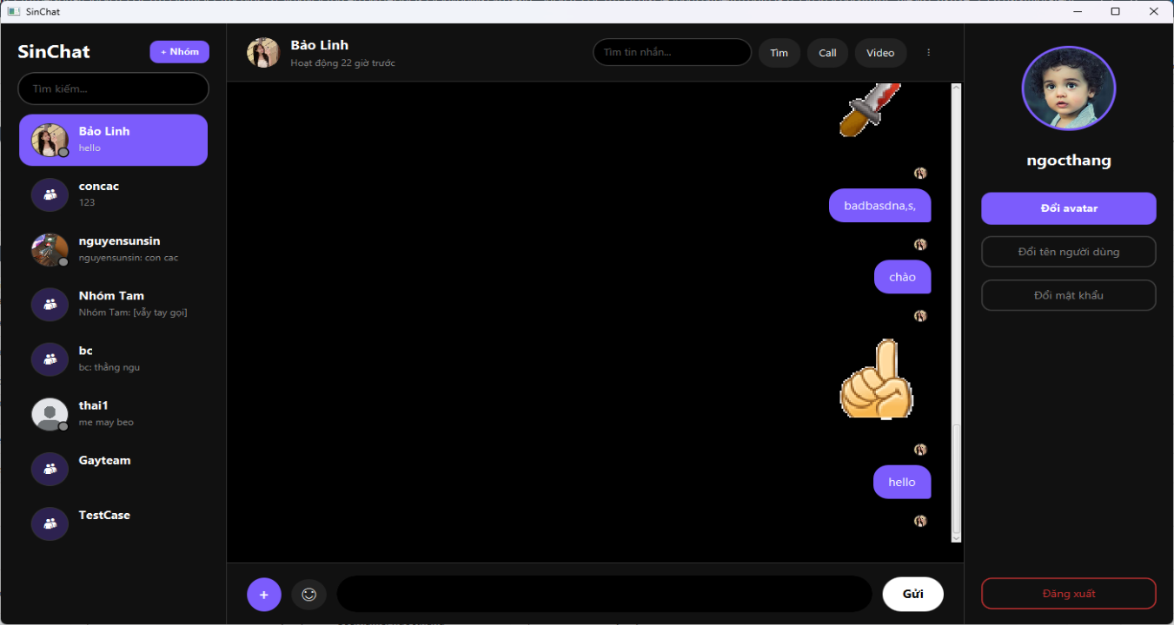

Tên username sau khi đổi tên

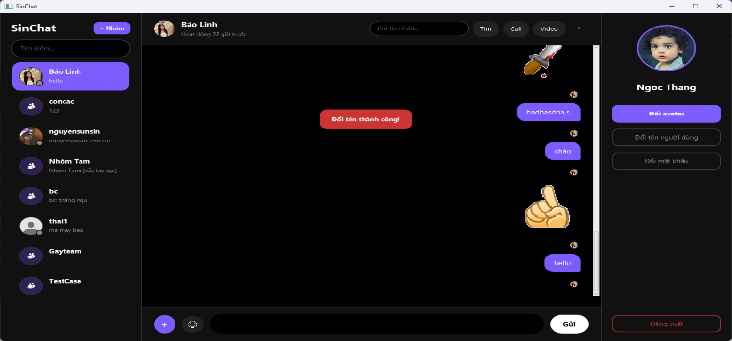

TC 02 - Empty username
Lỗi khi đổi tên username để trống
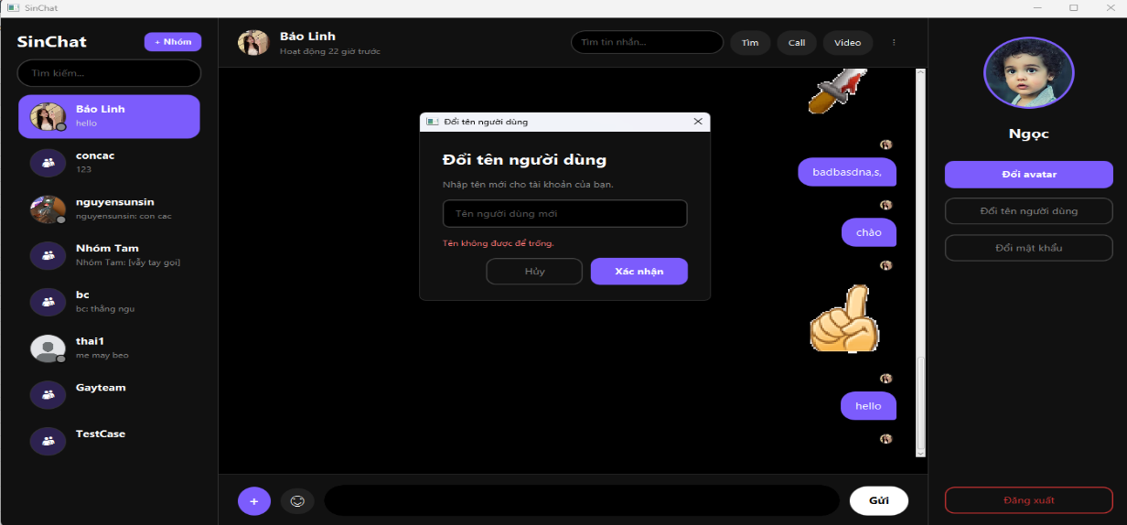

TC 03 - Duplicate username
Lỗi khi đổi tên bị trùng


TC 04 - Username with spaces
Đổi tên với khoảng trắng

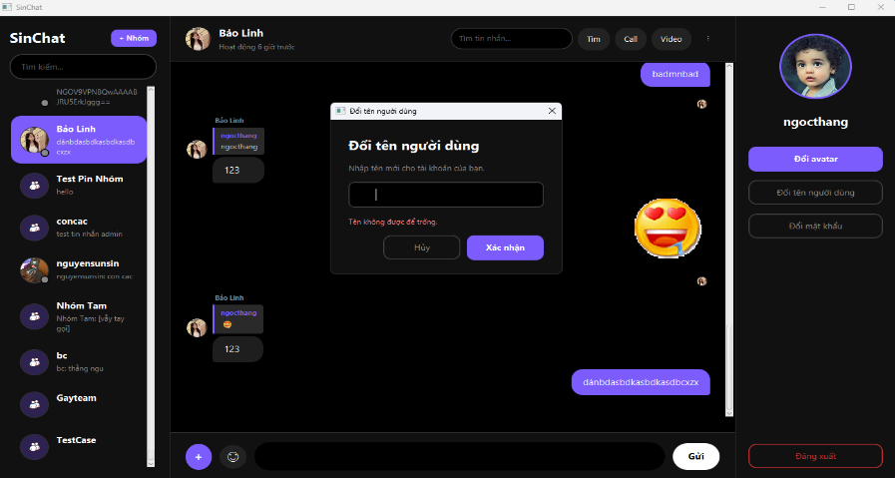

reply-message

TC 01 - Reply message successfully
trả lời tin nhắn thành công
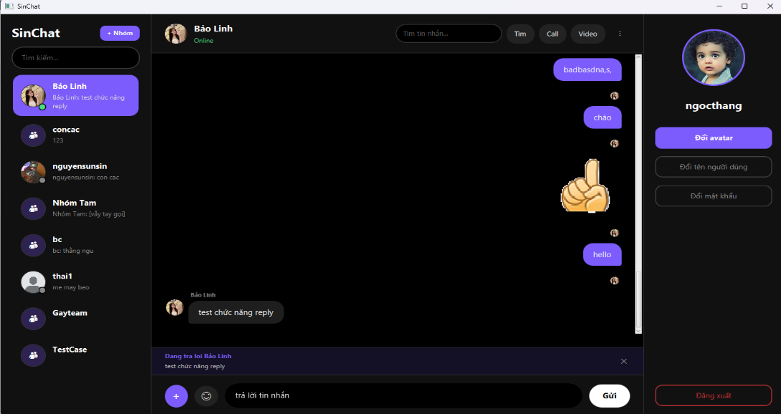

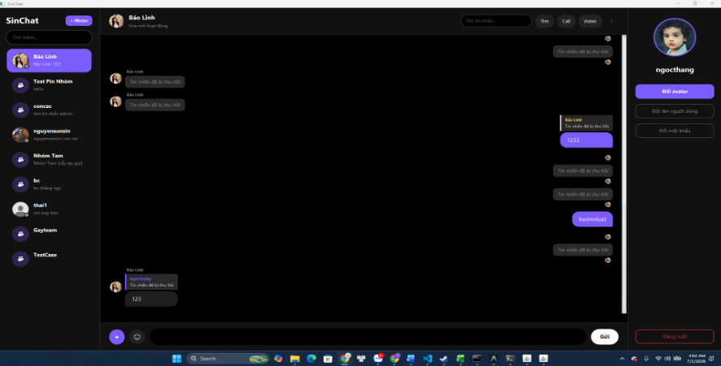
TC 02 - Reply deleted message
Trả lời tin nhắn đã thu hồi

TC 03 - Reply emoji

Trả lời tin nhắn emoji


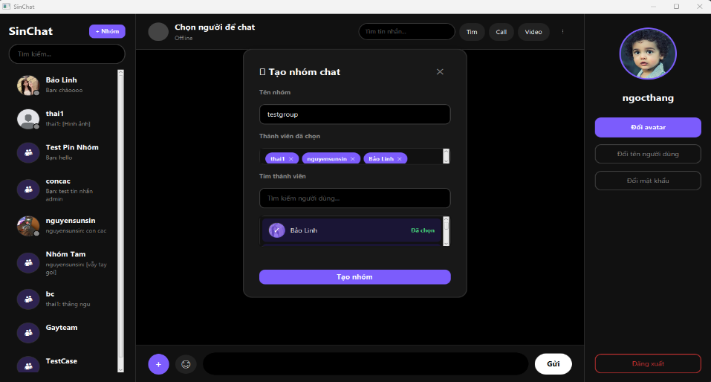
ManagerGroup
TC 01 - Create group successfully

Tạo thành công

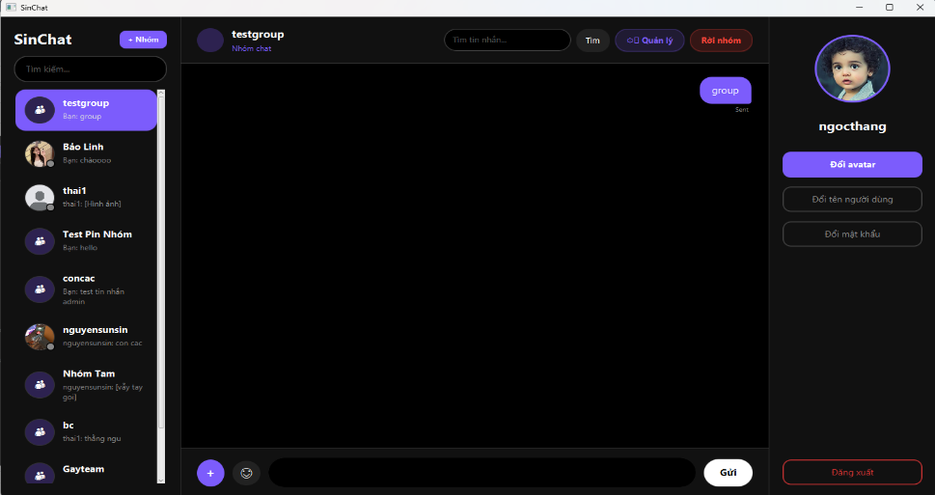

TC 02 - Create group with empty name
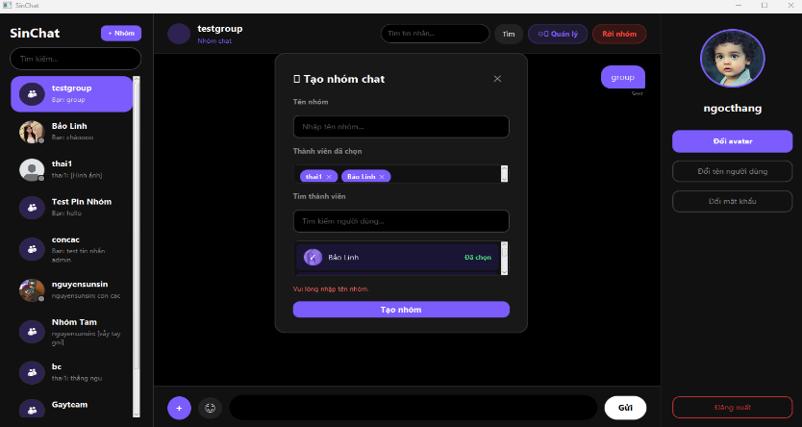

TC-03

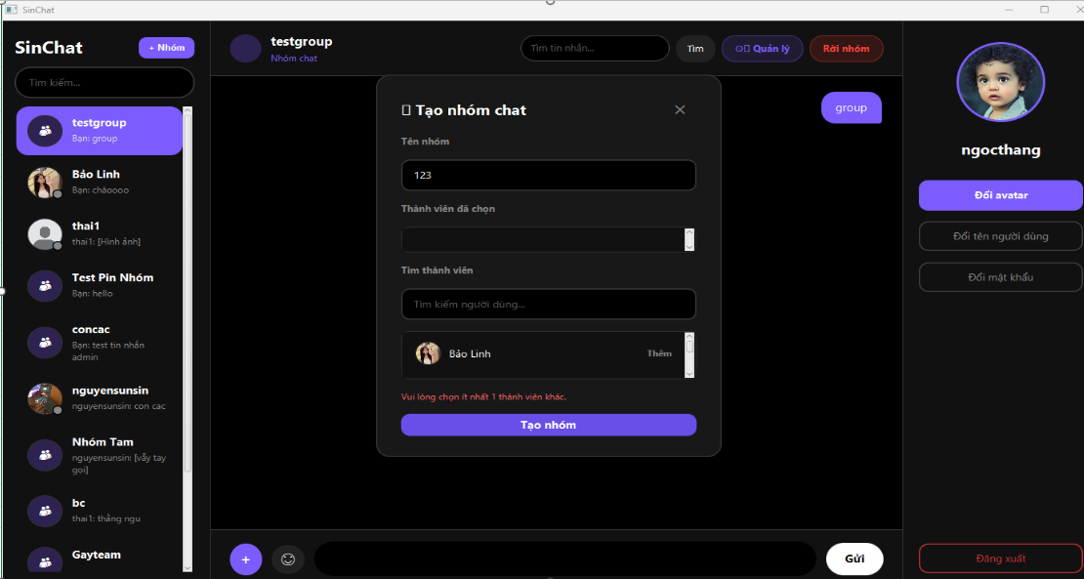

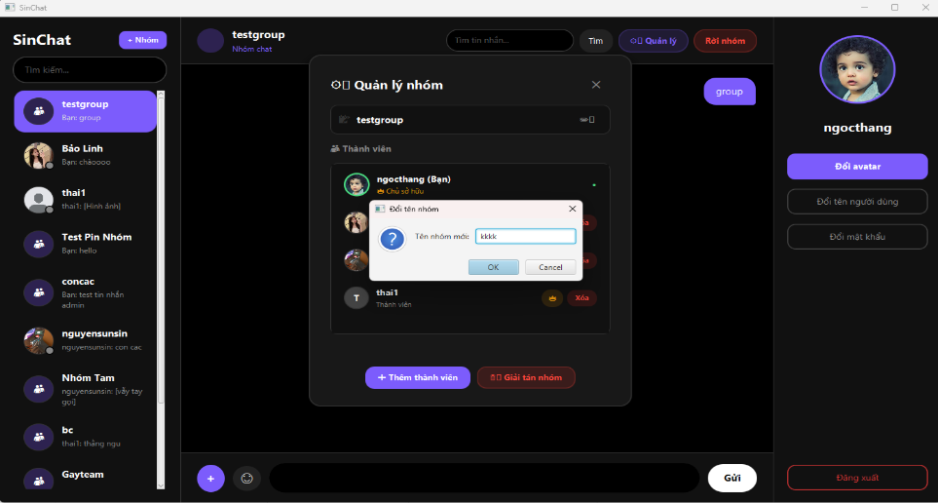

TC 04 - Rename group successfully

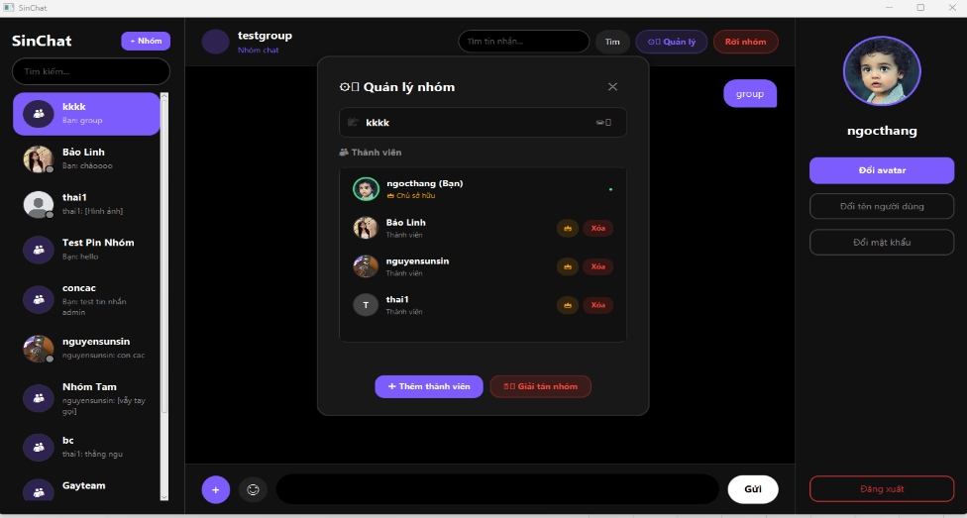

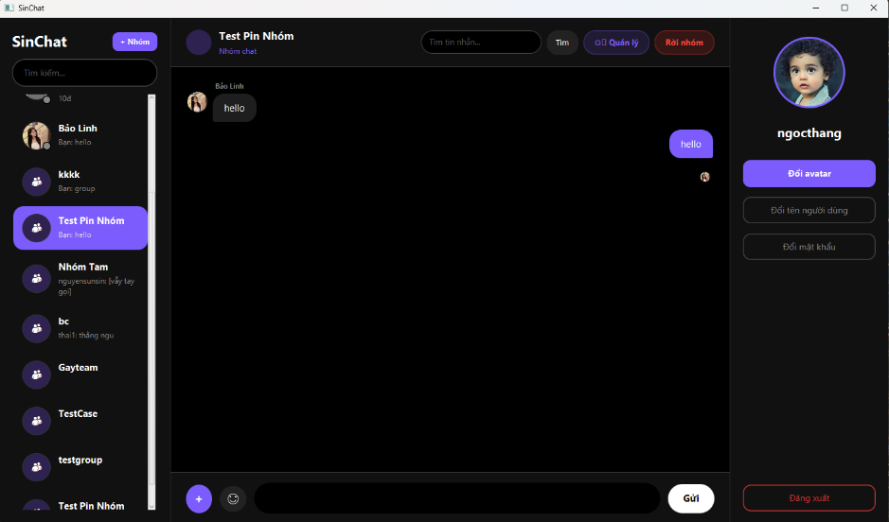
TC 05 - Create group with duplicate name

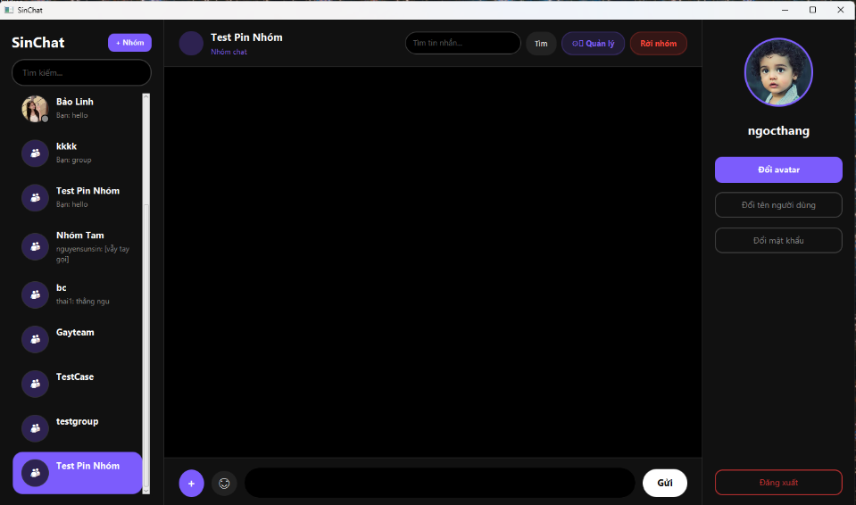

TC 06 - Rename group empty

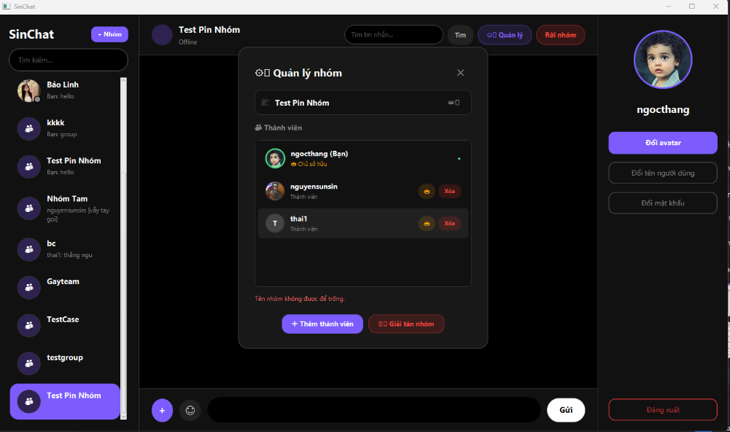

TC 07 - Add member successfully
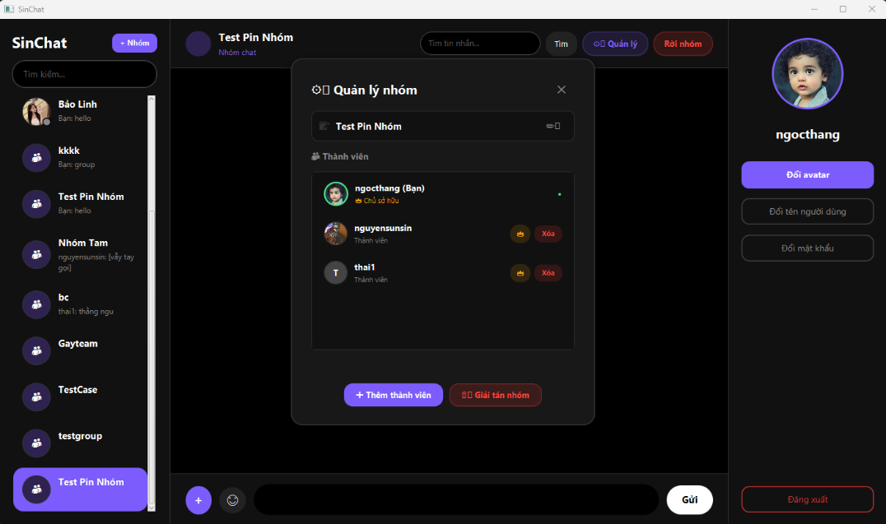

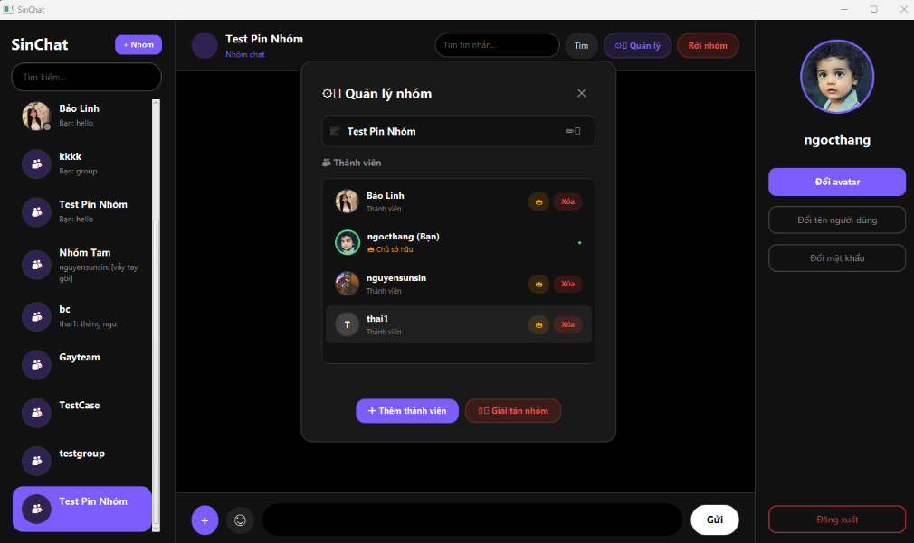

TC 08 - Add existing member

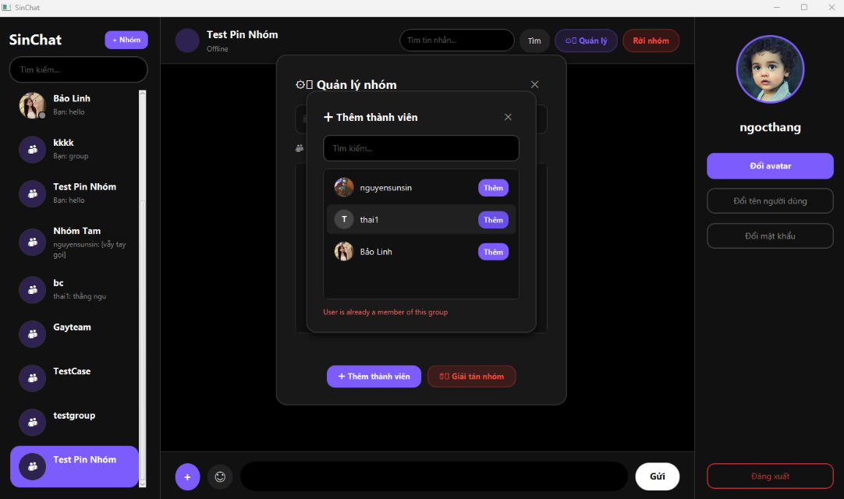

TC 09 - Remove member successfully

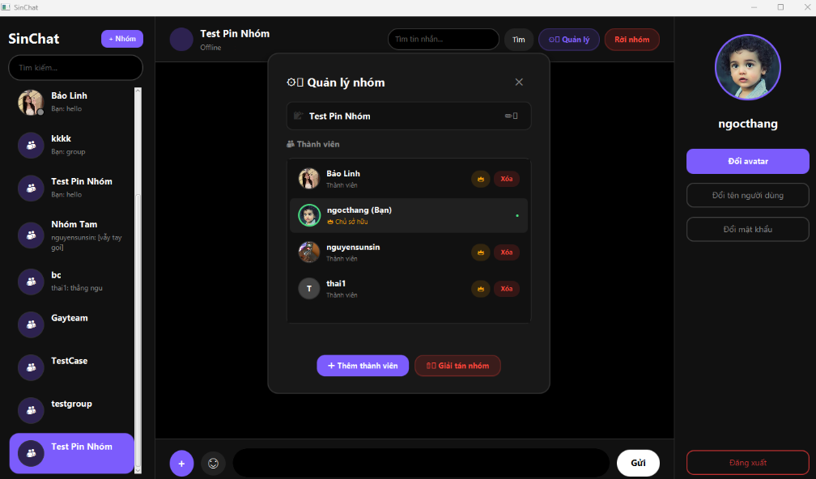

TC 10 - Leave group

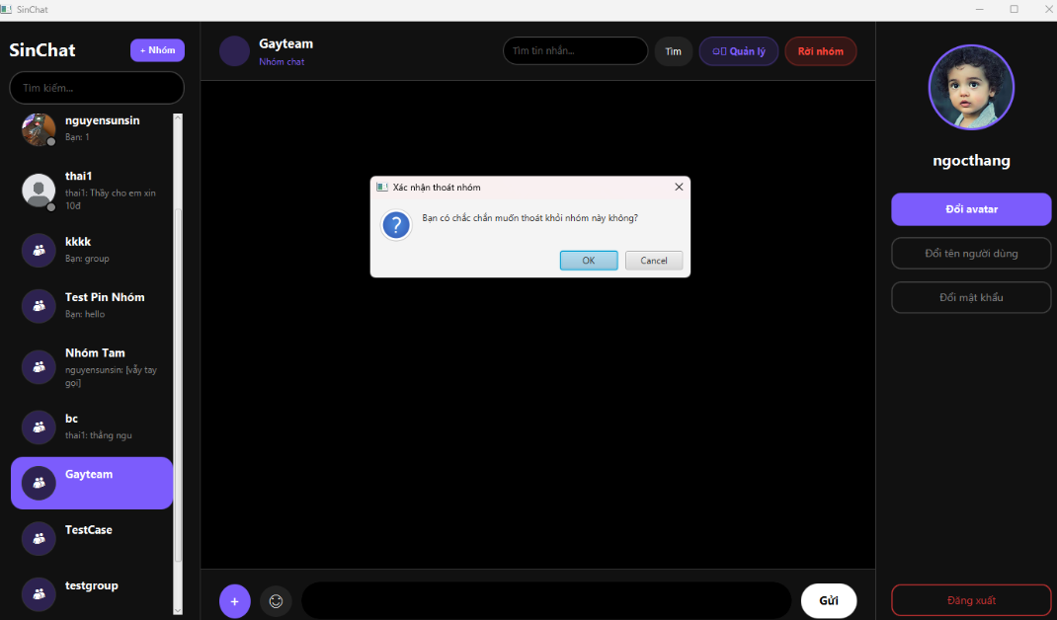

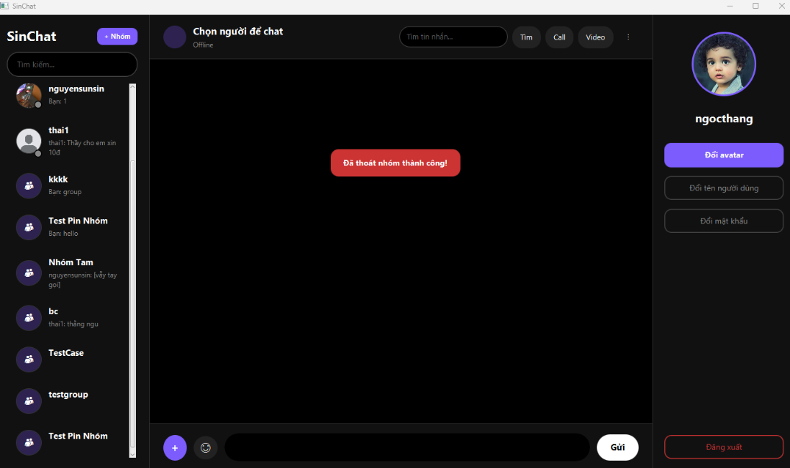

TC 11 - Delete group

GiaBao_Test
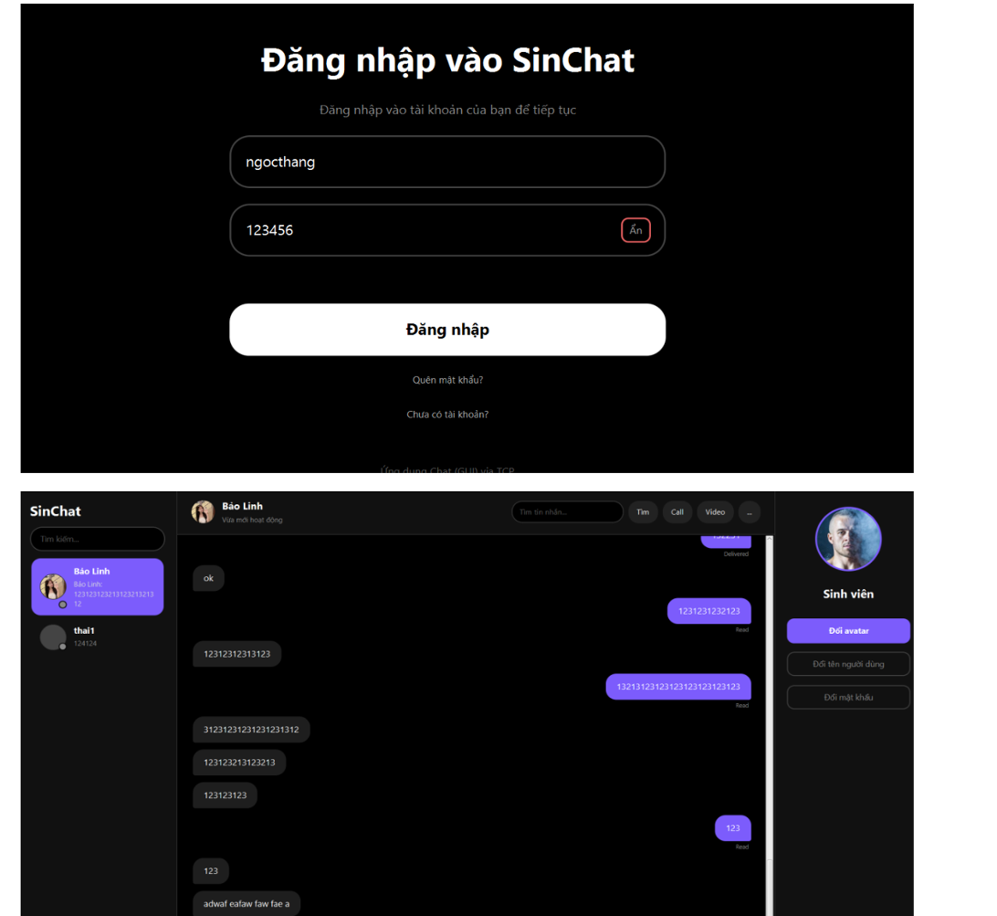
Gia Bảo - LOGIN TEST CASES
TC 01 - Login successfully

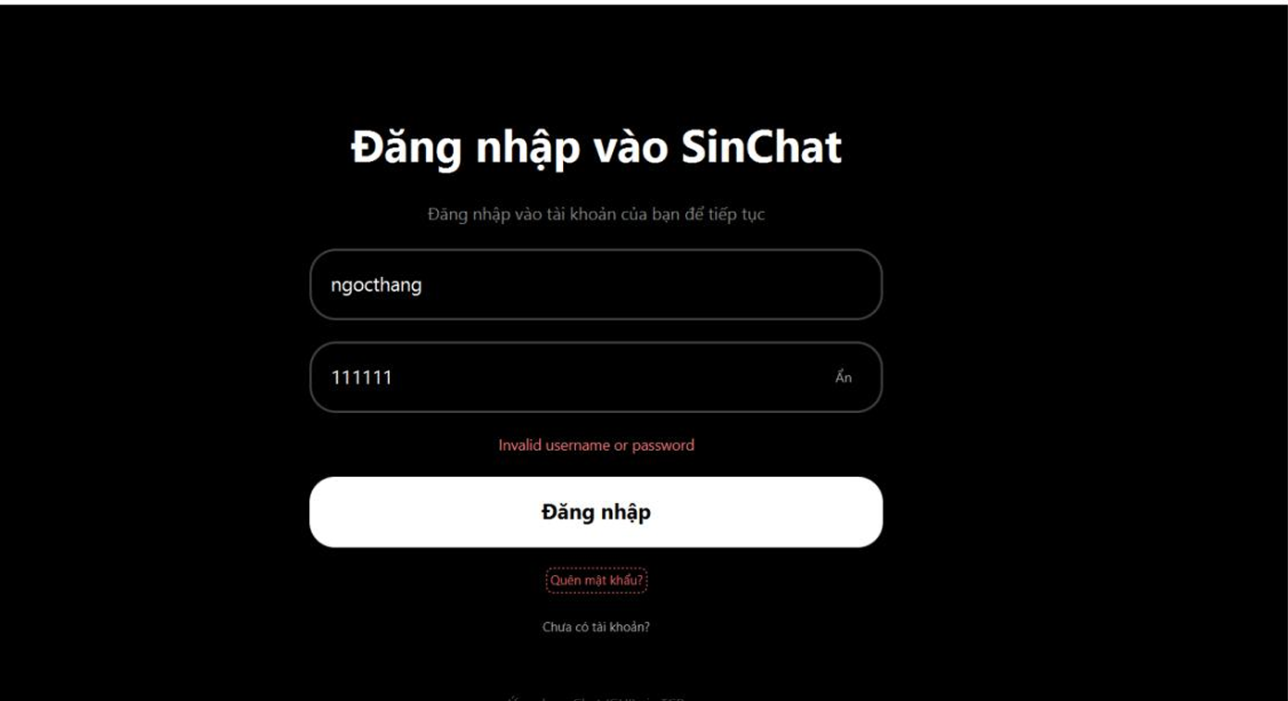
TC 02 - Login with wrong password

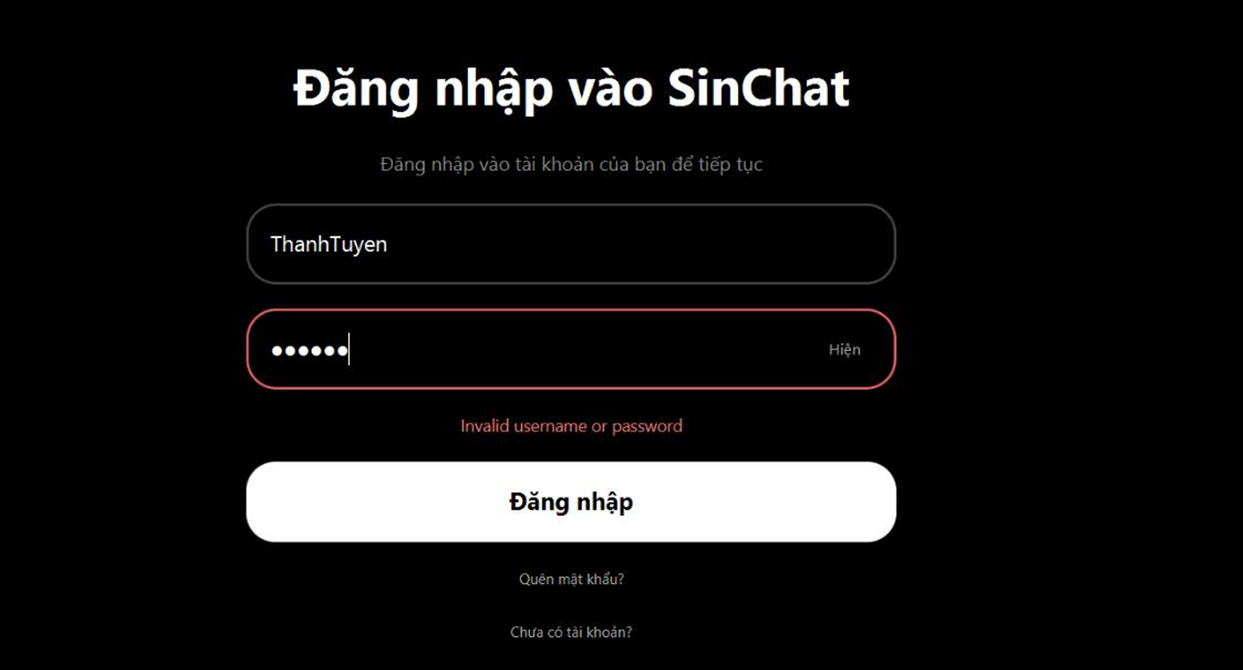
TC 03 - Login with wrong username

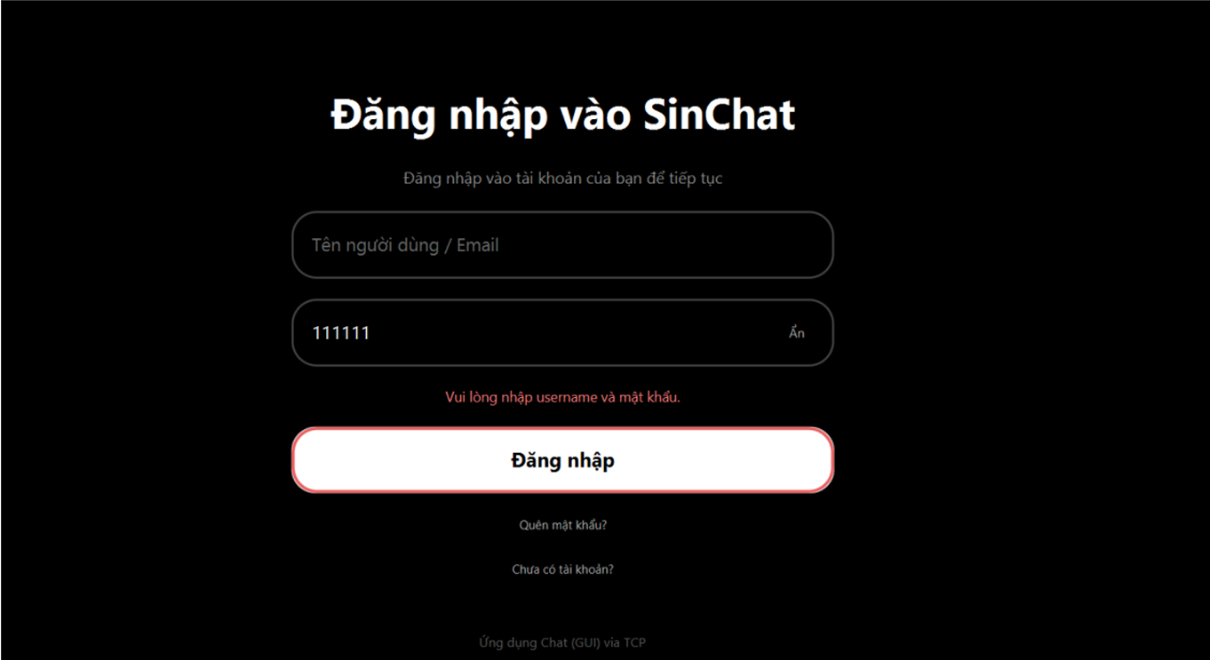
TC 04 - Login with empty username

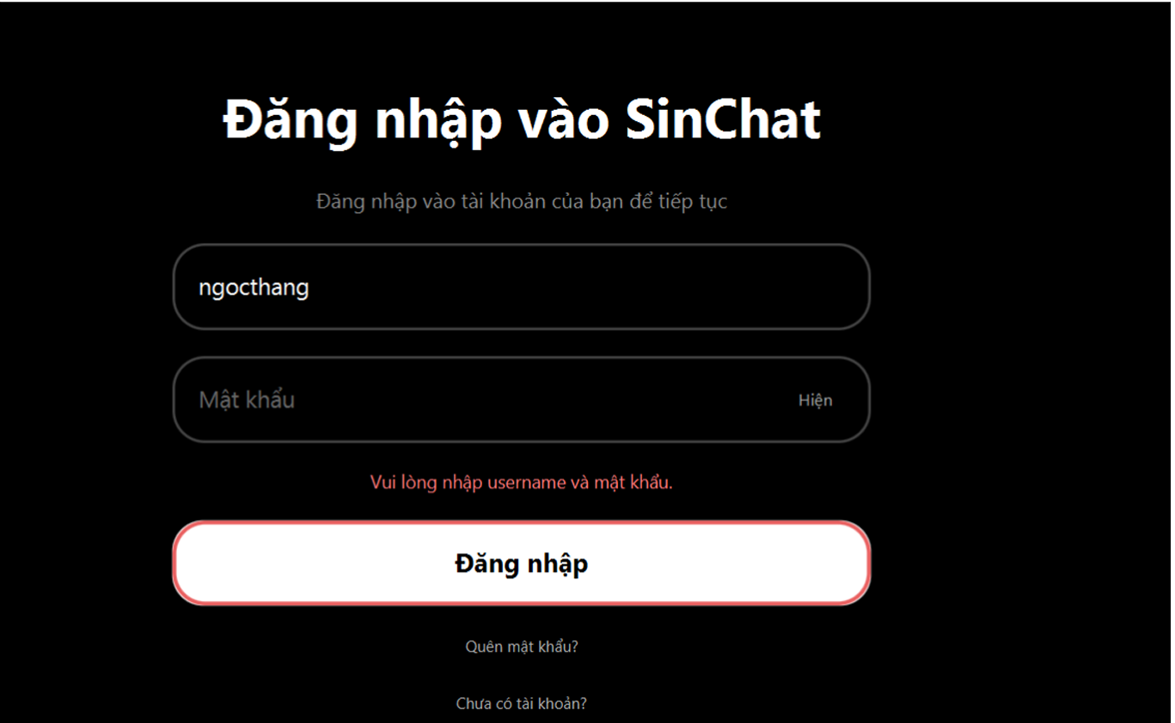
TC 05 - Login with empty password

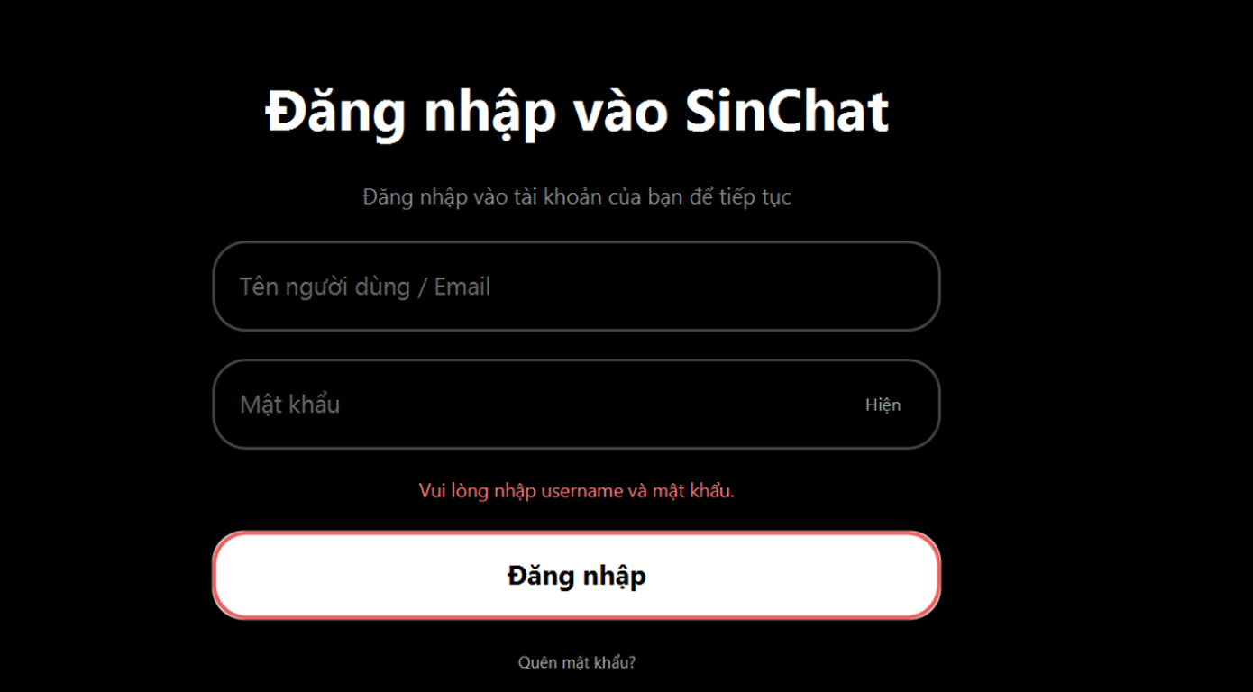
TC 06 - Login with empty username and password

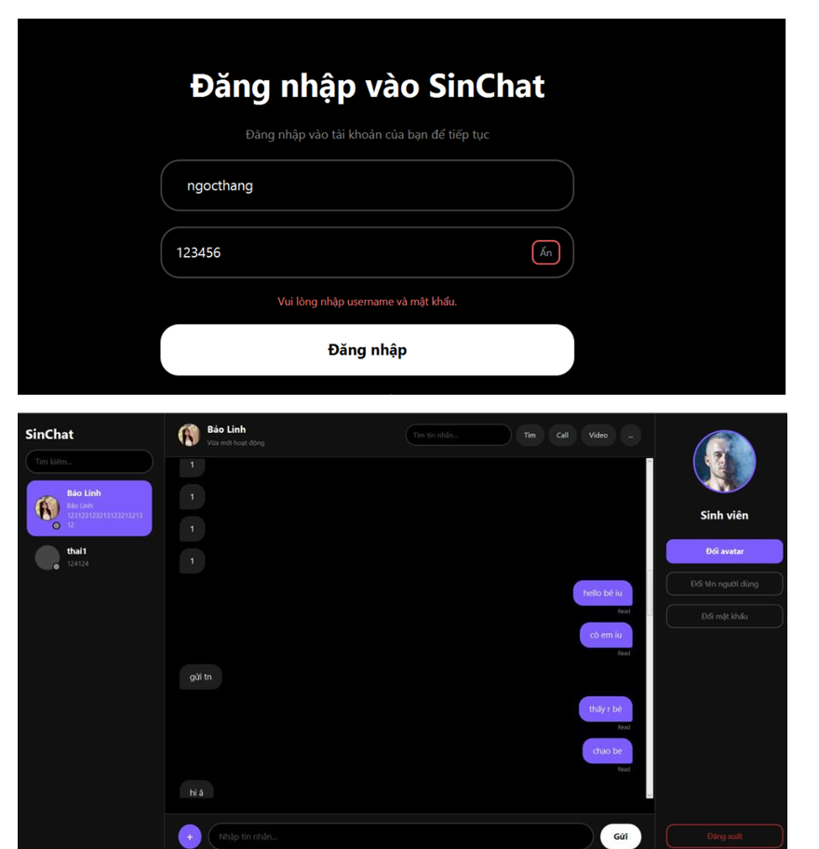
TC 07 - Login with username spaces

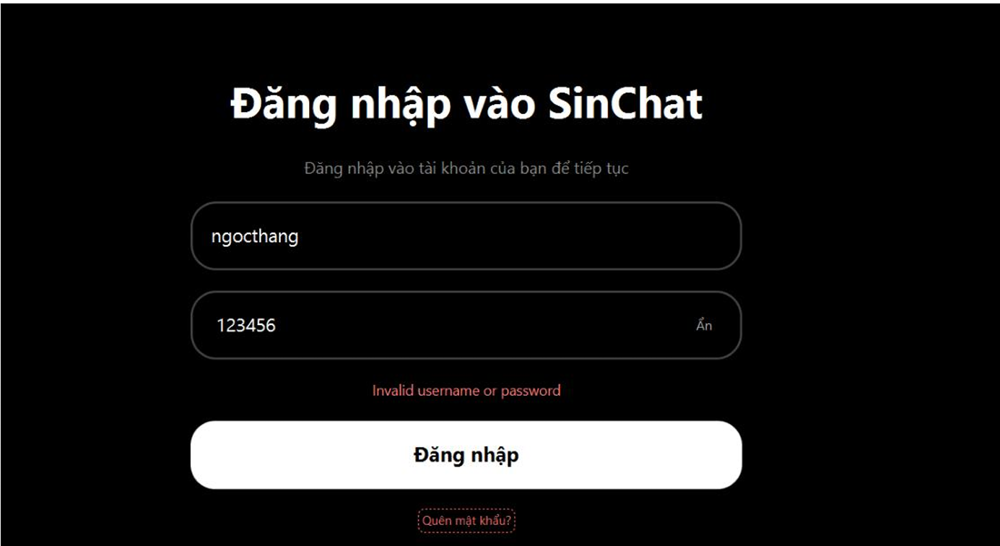
TC 08 - Login with password spaces

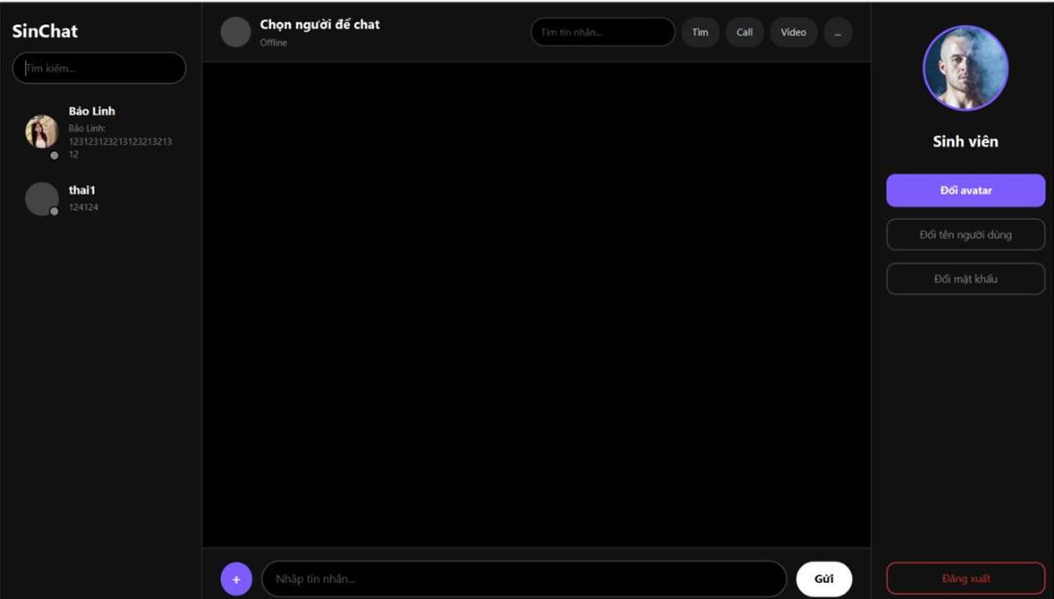
TC 09 - Login by pressing Enter

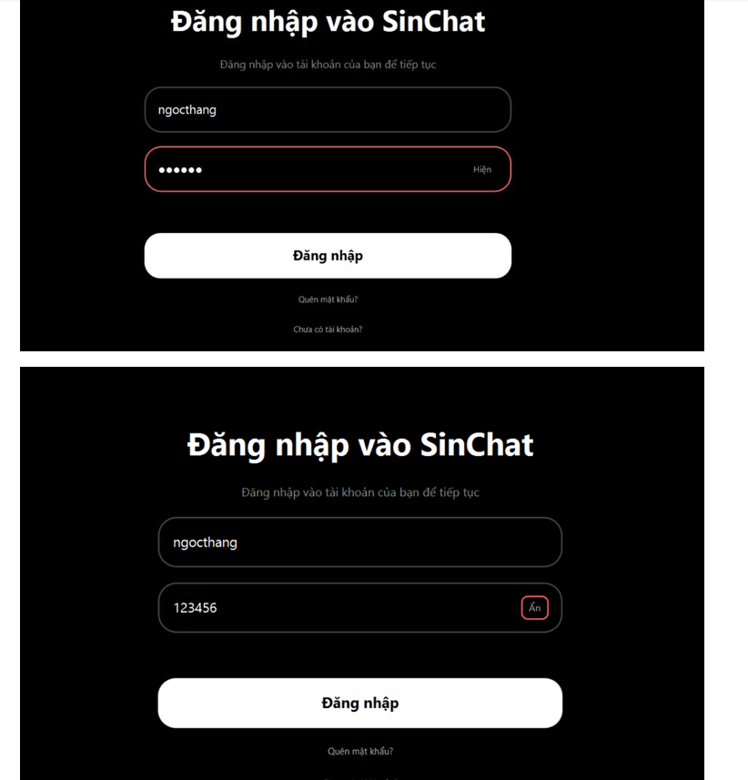
TC 10 - Show and hide password

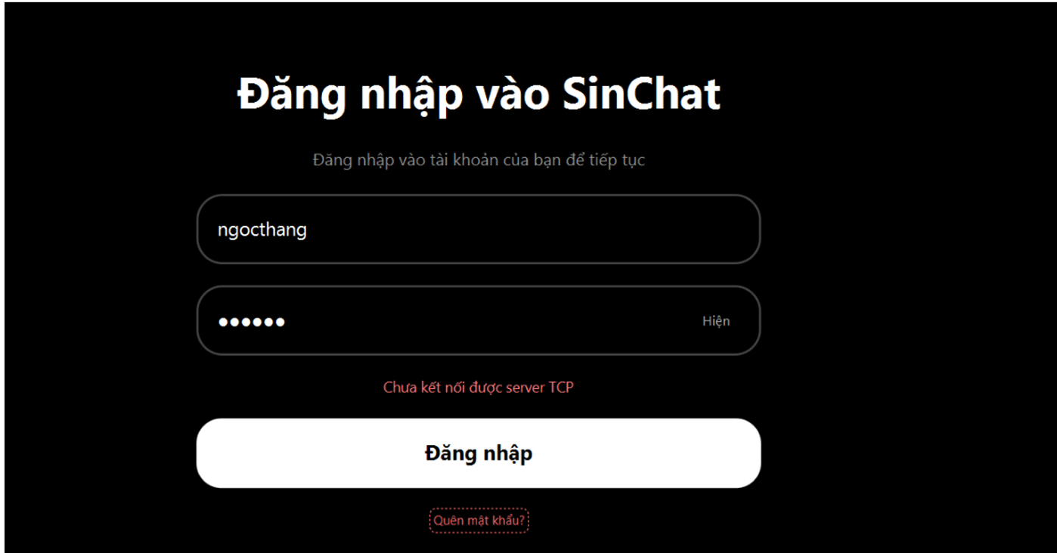
TC 11 - Login when server is stopped

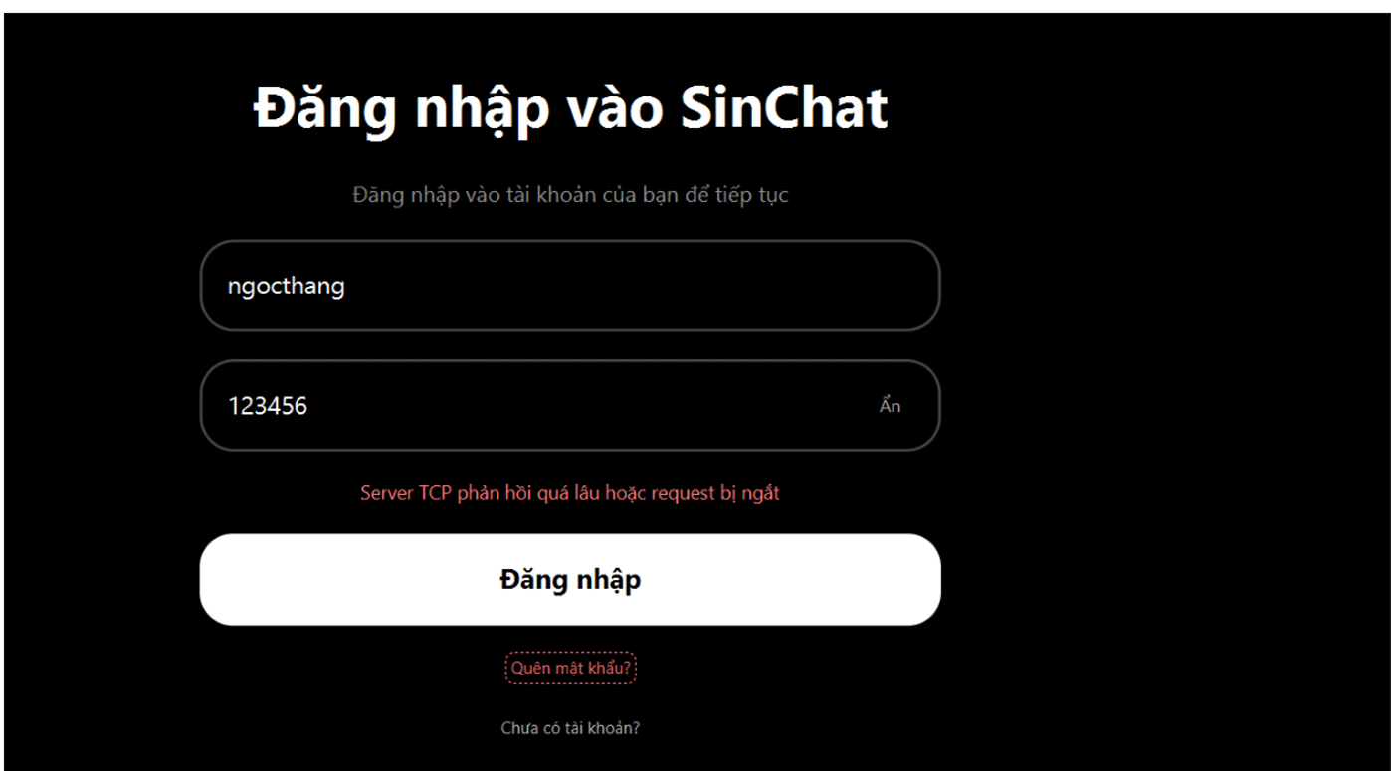
TC 12 - Login timeout

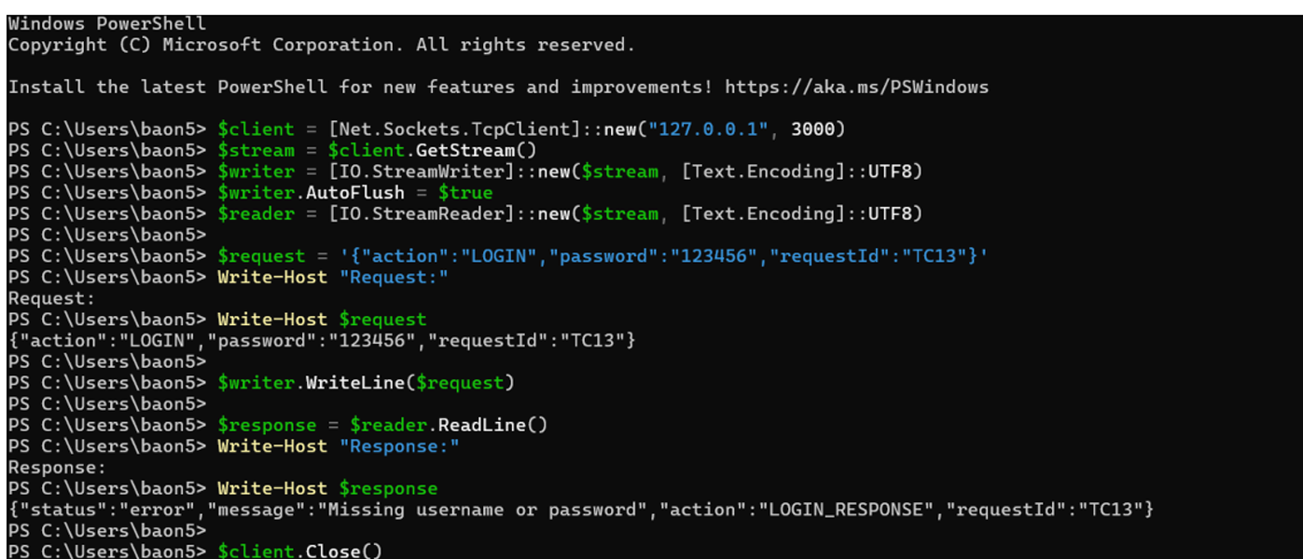
TC 13 - Login request missing username

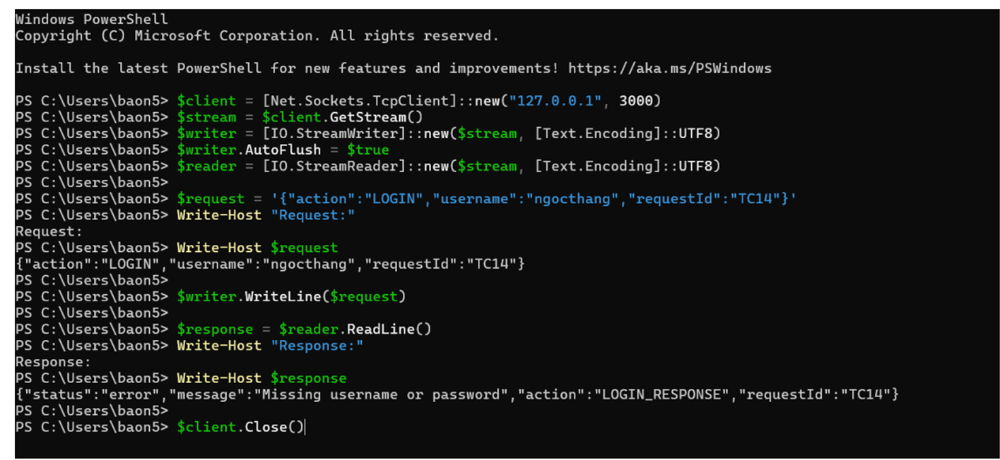
TC 14 - Login request missing password

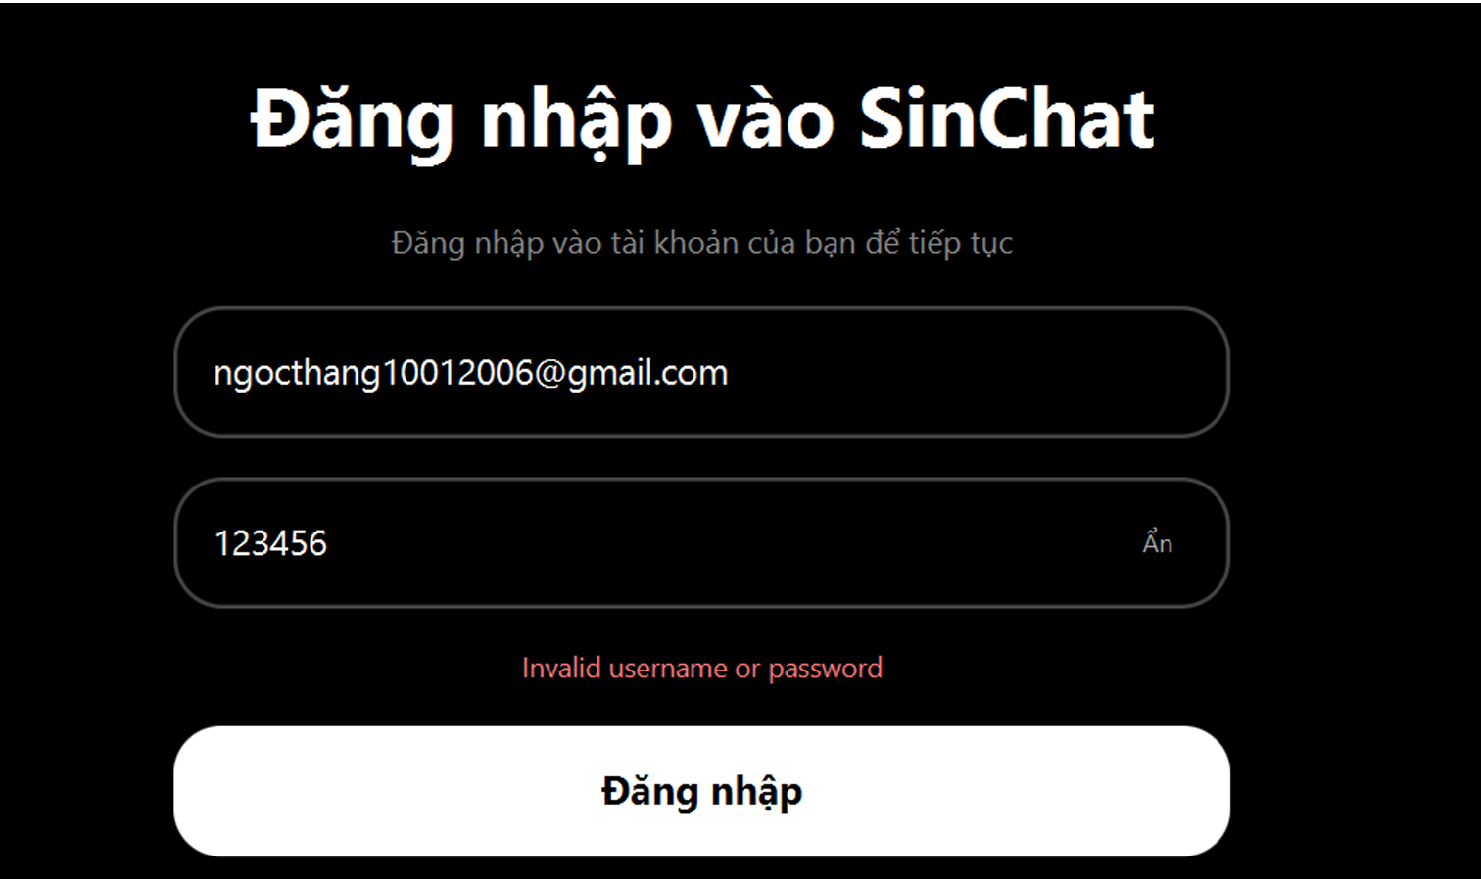
TC 15 - Login with email instead of username

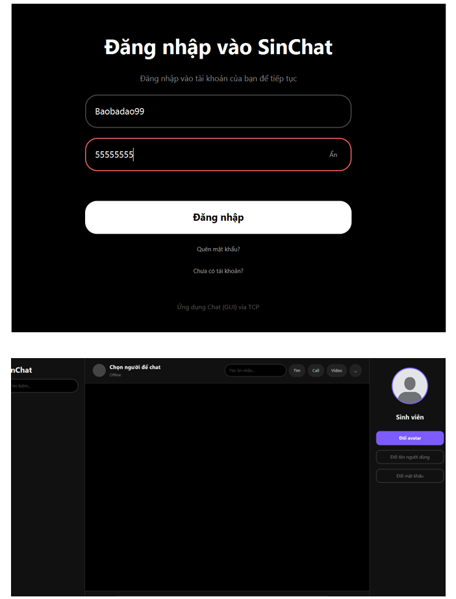
TC 16 - Login newly registered account

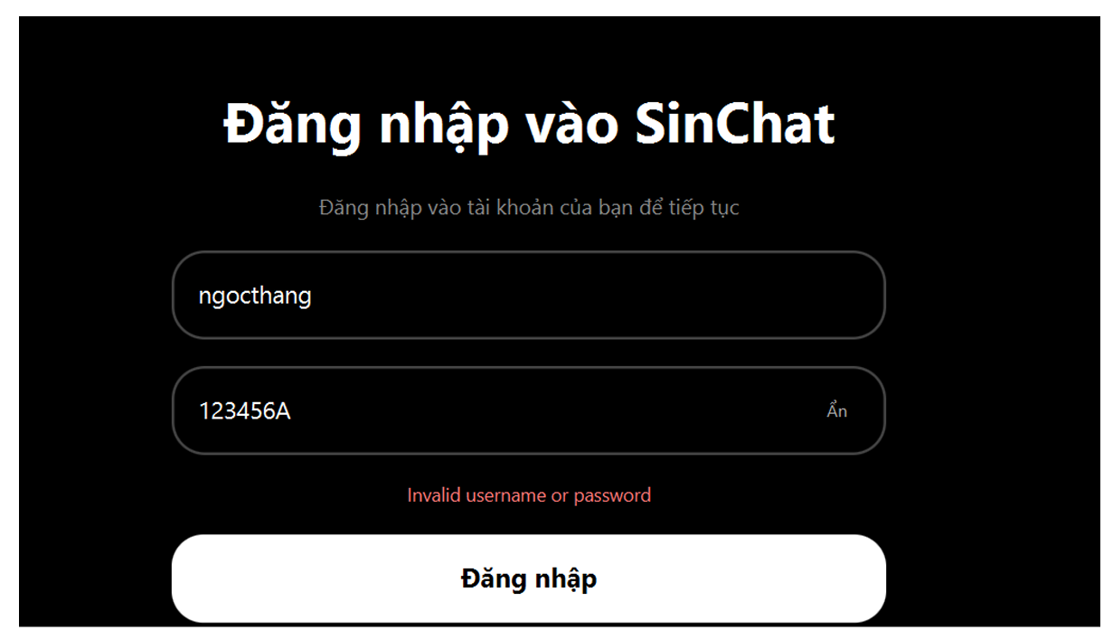
TC 17 - Login with exact password check

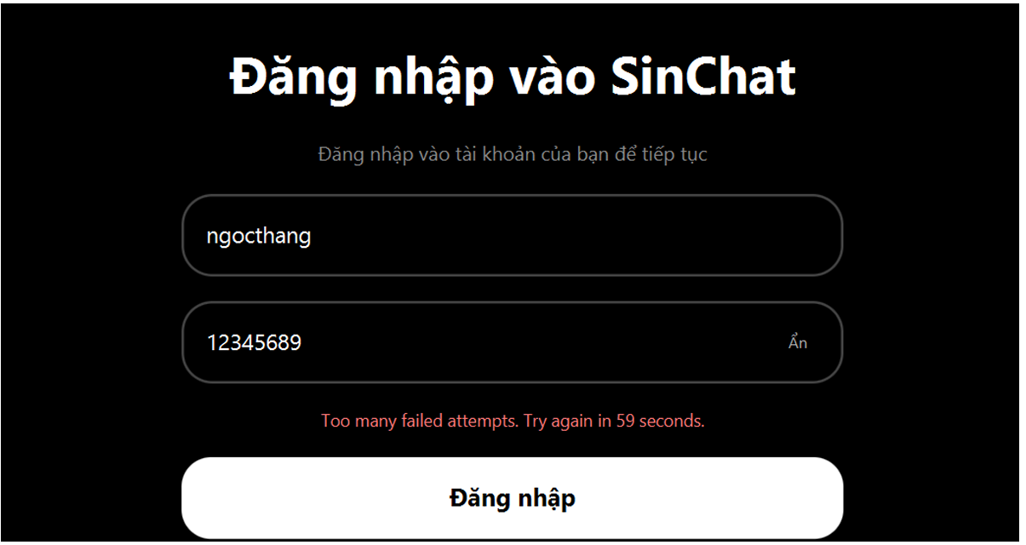
TC 18 - Login rate limit after failed attempts

FORGOT PASSWORD TEST CASES
TC 01 - Request reset code successfully

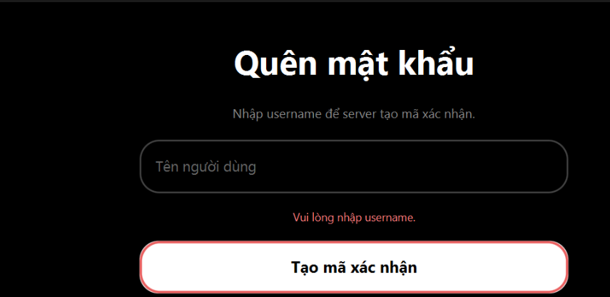
TC 02 - Request reset code with empty username

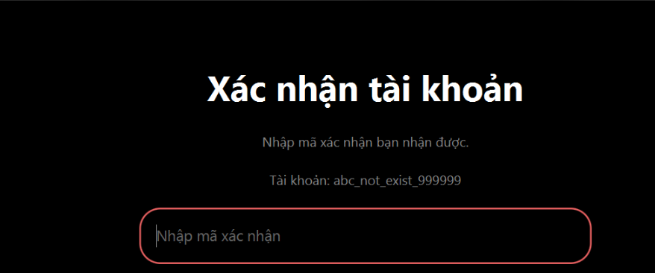
TC 03 - Request reset code with unknown username


TC 04 - Verify reset code successfully


TC 05 - Verify reset code with empty code

TC 06 - Reset password with wrong code


TC 07 - Reset password with empty new password


TC 08 - Reset password with short new password


TC 09 - Reset password with mismatched confirm password


TC 10 - Reset password successfully


TC 11 - Login with old password after reset


TC 12 - Login with new password after reset


CHANGE PASSWORD TEST CASES
TC 01 - Change password successfully


TC 02 - Change password with wrong old password


TC 03 - Change password with empty old password


TC 04 - Change password with empty new password


TC 05 - Change password with mismatched confirm password


TC 06 - Change password with short new password


TC 07 - Change password with same old and new password


TC 08 - Login with old password after change


TC 09 - Login with new password after change


TC 10 - Change password when TCP server disconnected


REGISTER TEST CASES
TC 01 - Register successfully


TC 02 - Register with empty username


TC 03 - Register with empty email


TC 04 - Register with empty password


TC 05 - Register with mismatched confirm password


TC 06 - Register with existing username


TC 07 - Register with existing email


TC 08 - Register with username spaces


TC 09 - Register with email spaces


TC 10 - Register with short password


TC 11 - Register with invalid email format


TC 12 - Register then login successfully


TC 13 - Register when TCP server disconnected

MESSAGE SEARCH TEST CASES
TC 01 - Search message successfully

TC 02 - Search message no result

TC 03 - Search with empty keyword

TC 04 - Search multiple results


TC 05 - Click search result


TC 06 - Navigate next result


TC 07 - Navigate previous result


TC 08 - Close search result view

TC 09 - Search when TCP server disconnected


TCP UI CONNECTION TEST CASES
TC 01 - UI connects to TCP server


TC 02 - Login sends TCP request


TC 03 - Register sends TCP request

TC 04 - Forgot password sends TCP request


TC 05 - Change password sends TCP request


TC 06 - Message search sends TCP request


TC 07 - TCP disconnected handling

HuyTam_Test


Huy Tâm - Ảnh minh chứng


LOGIN UI / STYLE TEST CASES
TC 01 - Giao diện đăng nhập (login)


TC 02 - Nút bật/tắt hiển thị mật khẩu



TC 03 - Giao diện focus của input/button




REGISTER VALIDATION TEST CASES
TC 01 - Tên người dùng chỉ có ký tự chữ, số và gạch chân


TC 02 - Password cần phải chứa ít nhất 6 ký tự và chỉ được chứa các ký tự chữ, số và gạch chân


TC 03 - Email cần đúng định dạng @gmail.com


USER SEARCH TEST CASES
TC 01 - Tìm kiếm tên user có tồn tại


TC 02 - Tìm kiếm tên user không tồn tại


TC 03 - Tìm kiếm tên user có tồn tại nhưng chỉ bằng 1 phần username




TC 04 - Tìm kiếm chính bản thân user


TC 05 - Xóa hết các ký tự tìm kiếm

OPEN CONVERSATION TEST CASES
TC 01 - Chọn 1 user để mở chat


TC 02 - Chọn 1 user vừa tìm kiếm để mở chat

TC 03 - Mở lại phần chat cũ



TC 04 - Giao diện phần header trong phần chat

AVATAR / PROFILE TEST CASES
TC 01 - Giao diện đổi avatar




TC 02 - Đổi avatar thành công





TC 03 - Lưu lại các avatar cũ đã được đặt từ trước

TC 04 - Tính năng review/crop avatar






TC 05 - Hủy đổi avatar không thay đổi ảnh cũ

TC 06 - Khôi phục avatar ban đầu (avatar mặc định)



TC 07 - Avatar vẫn còn sau khi đăng nhập lại

TC 08 - Hệ thống tự động đồng bộ để người khác xem được avatar vừa đổi của 1 user khác

FIX LOST MESSAGE TEST CASES
TC 01 - Gửi tin nhắn xong không bị mất khỏi UI

TC 02 - Tin nhắn vẫn còn sau đăng nhập lại



TC 03 - Đổi chat không làm mất tin



PIN MESSAGE TEST CASES

TC 01 - Ghim/Gỡ tin nhắn





TC 02 - Thông báo ghim/gỡ tin nhắn thành công



TC 03 - Xem các tin nhắn được ghim




TC 04 - Giới hạn các tin nhắn được ghim trong chat

TC 05 - Chỉnh cài đặt trong nhóm, chỉ một mình quản trị viên được ghim





TC 06 - Chỉnh cài đặt trong nhóm, ai cũng được phép ghim





TC 07 - Xóa các tin nhắn được gỡ khỏi phần ghim





TC 08 - Hiển thị đồng bộ các tin nhắn được ghim với mọi người trong chat





TC 09 - Đánh dấu tin nhắn nào được ghim

